Planilha1
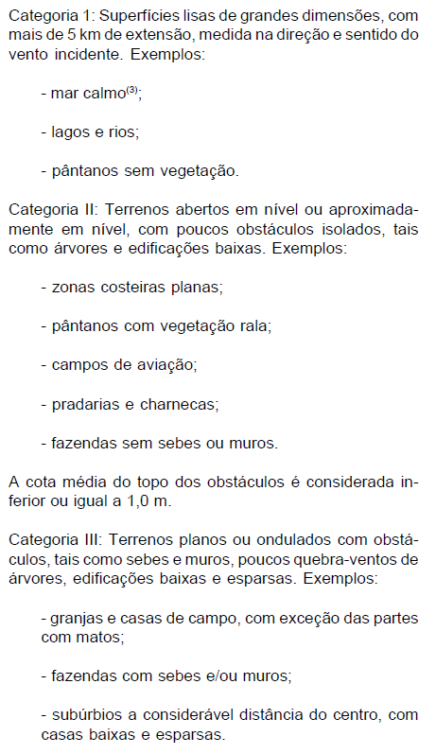
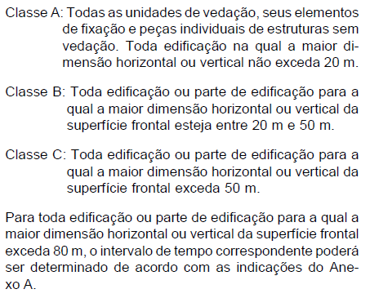
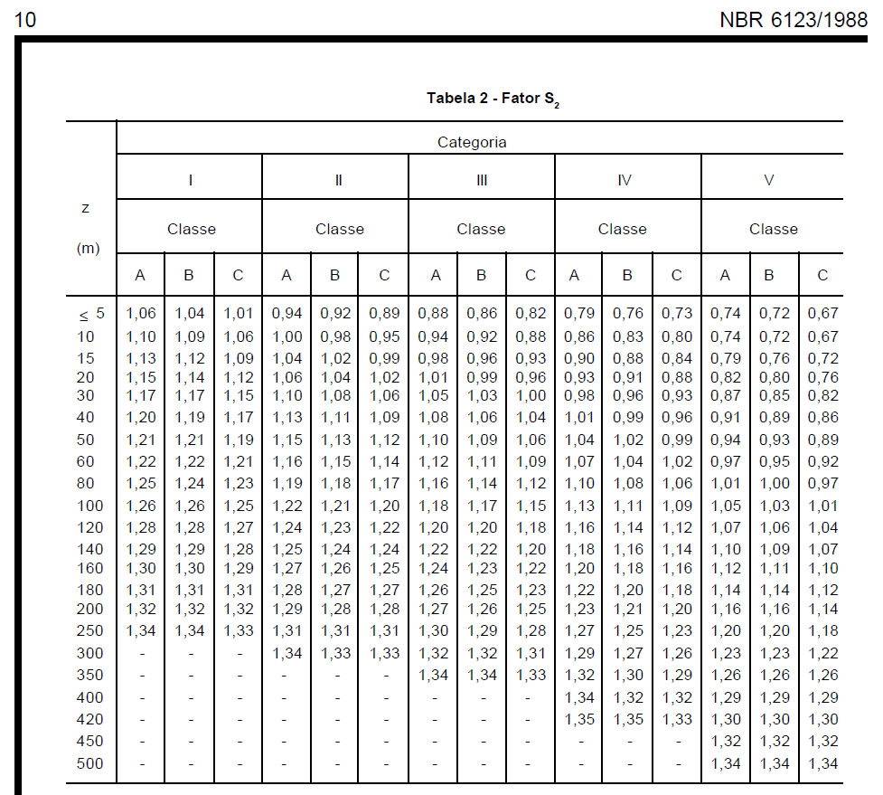
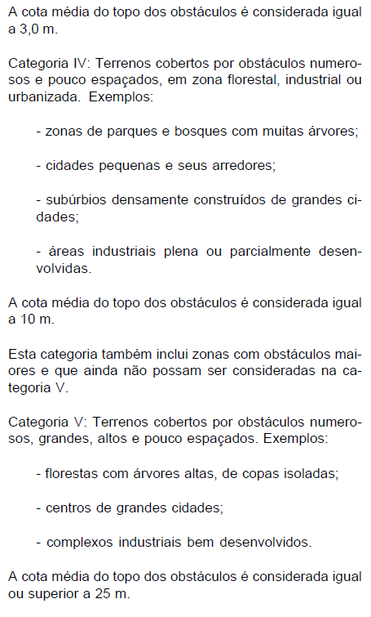
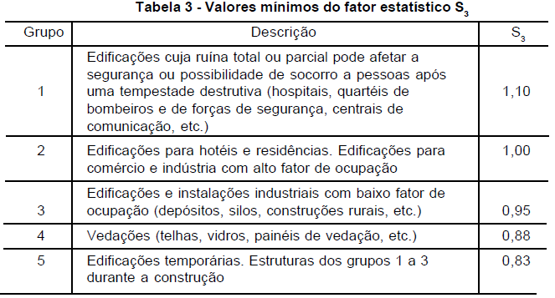
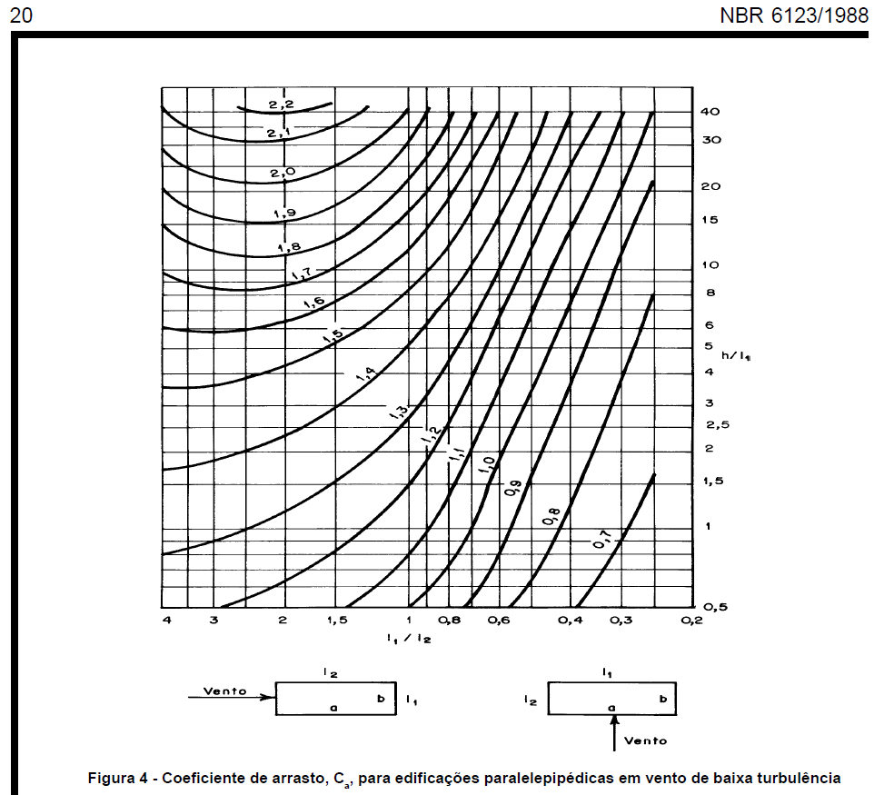
Roteiro para cálculo dos esforços devidos ao vento em pequenos edifícios - simplificação baseada na NBR 6123/1988
1 | Obter velocidade básica do vento V0 pelas isopletas
 | V0 | 1 | m/s
2 | Calcular S1 - topografia
 | z | 1 | m
 | d | 1 | m
 | Terreno plano ou fracamente acidentado?
 | S1 final | 1.000
 | Vale profundo protegido por todos os lados?
 | S1 final | 0.900
 | Talude ou morro?
 | ϴ ≤ 3°?
 | S1 0/3 | 1.000
 | 3°<ϴ<6°? |  |  | S1 3° | S1 6° | ϴ (°) | S1 interpolado
 | S1 3/6 | interpolar |  | 1.000 | 1.079 |  | 0.921 | ≥1
 | 6°≤ϴ≤17°?
 | ϴ (°)
 | S1 6/17 | 0.921 | ≥1
 | 17°<ϴ<45°? |  |  | S1 17° | S1 45° | ϴ (°) | S1 interpolado
 | S1 3/6 | interpolar |  | 1.374 | 1.465 |  | 1.318 | ≥1
 | ϴ≥45°?
 | S1 45+ | 1.465 | ≥1
 | S1 crista |  | ≥1 (transcrever)
 | na crista ou abaixo da crista? |  |  | S1 pé | S1 crista | d total | posição | S1 interpolado
 | S1 abaixo | interpolar |  | 1.000 | - | 1.00 |  | 1.000 | ≥1
 | S1 final |  | ≥1 (transcrever)
3 | Calcular S2 - rugosidade
 | Categoria |  | I a V | função da rugosidade do entorno (pg. 8 da norma)
 | Classe |  | A a C | função do tamanho considerado (pg. 8 da norma)
 | altura z |  | m
 | S2 |  |  | verificar na tabela pg 10 da norma
4 | Calcular S3 - estatístico
 | S3 |  |  | Tabela 3 da norma
5 | Calcular a velocidade característica do vento Vk = V0 * S1 * S2 * S3
 | Vk | - | m/s
6 | Calcular a pressão dinâmica do vento q = 0,613 * Vk^2
 | q | - | N/m²
7 | Para elementos da edificação e suas fixações (telhas, vidros, esquadrias, painéis etc.) considerar S3 reduzido
8 | Para partes da estrutura (telhados, paredes etc.) considerar S3 reduzido
9 | Para a edificação como um todo, calcular a força considerando coeficiente de arrasto sobre sua "área de sombra" F = Ca * q * A
 | Direção 1
 | l1
 | l2
 | l1/l2 | #DIV/0!
 | h | 1.00
 | h/l1 | #DIV/0!
 | Ca |  |  | ver no ábaco pg 20 da norma
 | q | - | N/m² | presão dinâmica do vento
 | A | - | m² | "Área de sombra"
 | F | - | kN
 | Direção 2
 | l1 | -
 | l2 | -
 | l1/l2 | #DIV/0!
 | h | 1.00
 | h/l1 | #DIV/0!
 | Ca |  |  | ver no ábaco pg 20 da norma
 | q | - | N/m² | presão dinâmica do vento
 | A | - | m² | "Área de sombra"
 | F | - | kN

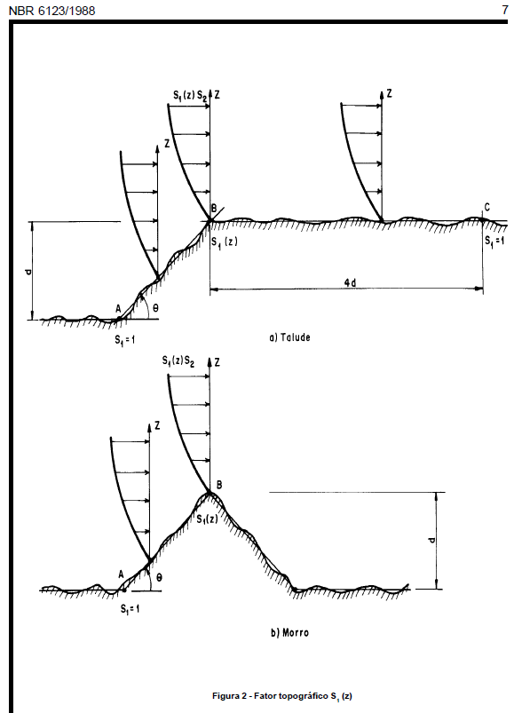
 | Isopletas da velocidade básica V0 |  |  |  |  |  |  | pressão dinâmica q |  | Fator topográfico S1
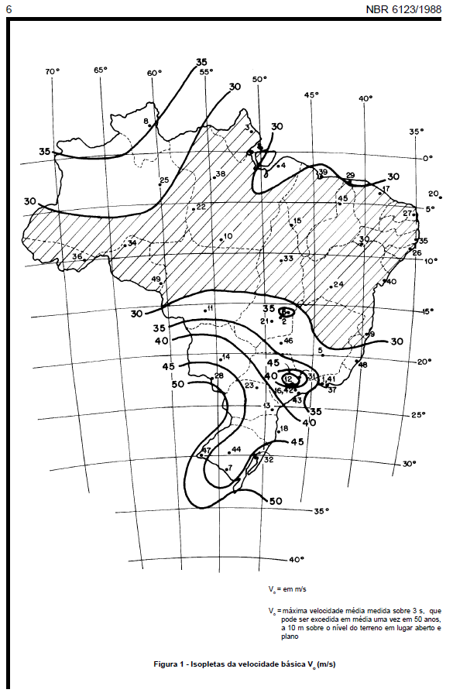
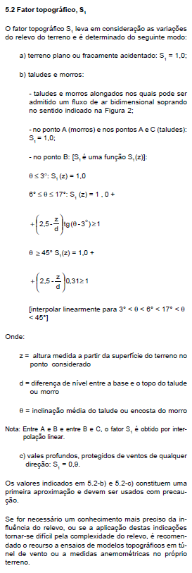
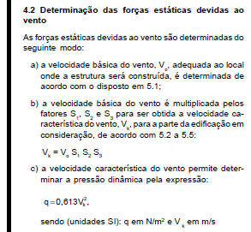

 | Categoria |  |  |  |  |  |  | Classe |  |  | Fator S2

